Sheet1
神内科和金纳多耳鼻喉折页DM单报价
序号 | 项目 | 参考图 | 制作材质 | 尺寸(cm) | 单位 | 数量 | 单价 | 金额 | 备注
1 | 神内科 | 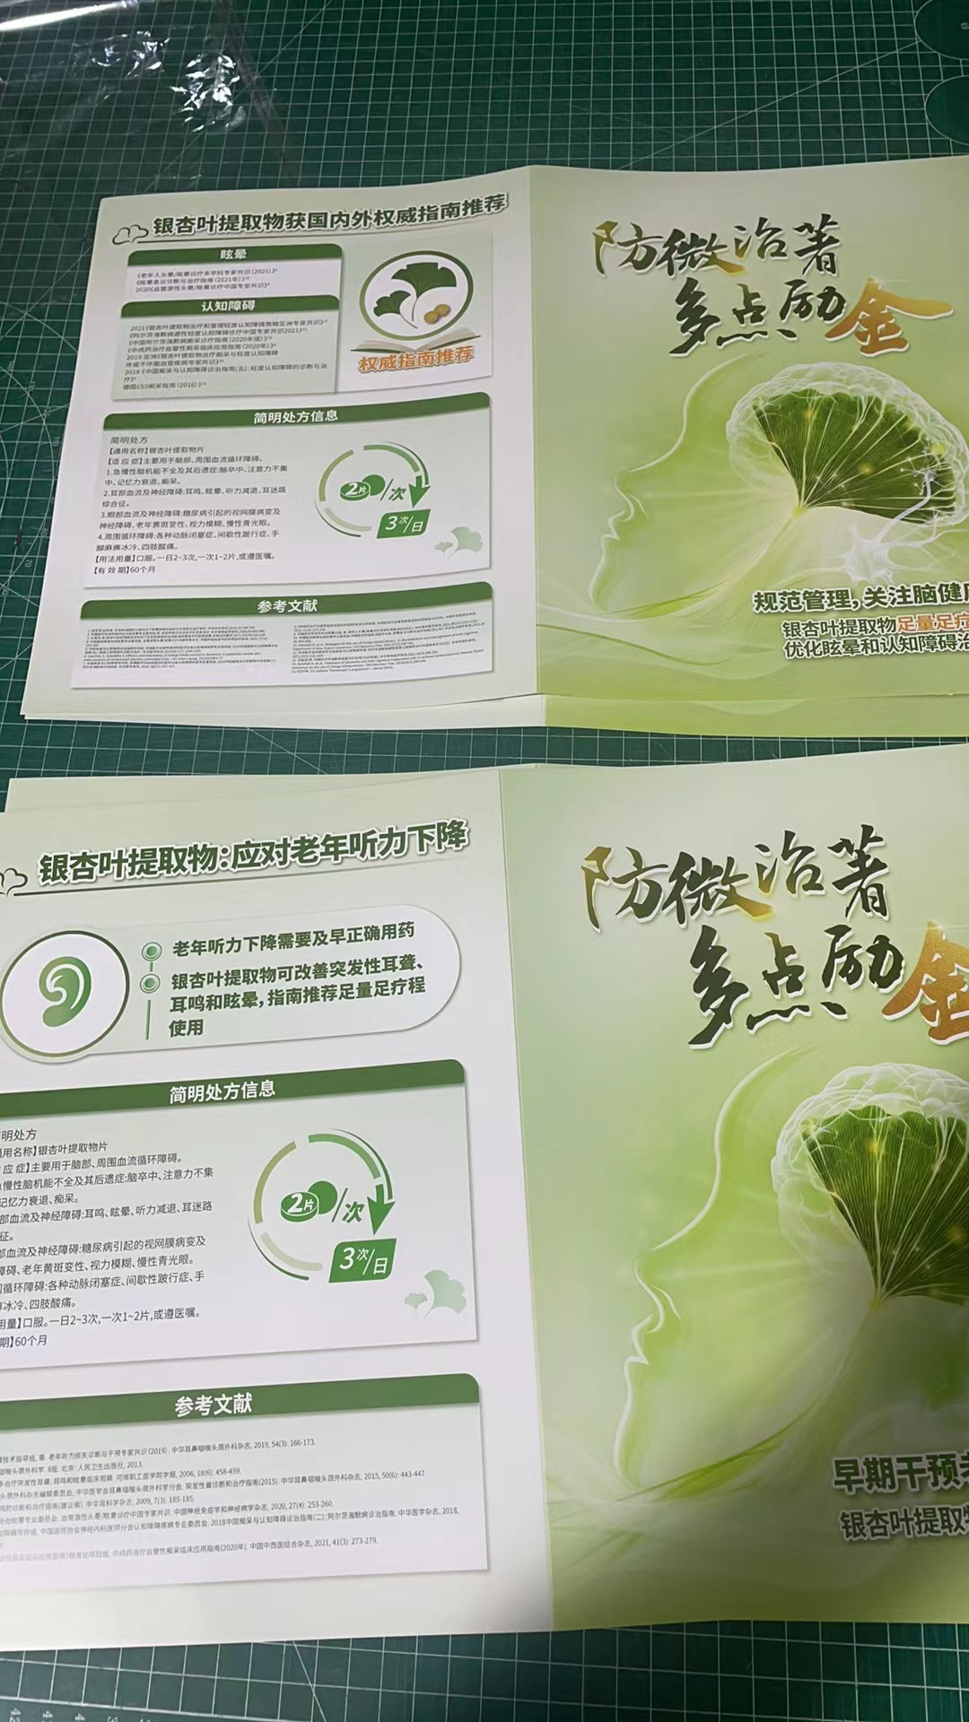 | 250克双铜双面印刷居中压钢线 | 296*148 | 张 | 1000 | 0.58 | 580
 | 金纳多耳鼻喉 |  | 250克双铜双面印刷居中压钢线 | 296*148 | 张 | 1000 | 0.58 | 580
 | 备注：以上单价含制作和运输费 税金（专用发票）加10% 普通发票加3% |  |  |  |  |  |  | 1160
 |  |  |  |  |  | 专票金额合计 |  | 1276

 |  |  |  | 上海季益印刷科技有限公司
 |  |  |  | 2024.04.08

